门锁
类型 | 押金代码 | 合约期 | 功能费 | 押金描述
310095800792 | （全省政策）智能云锁权益包Cat.1单机版（6月合约期） | 6个月 | 一次性700元 | 收取700元智能云锁服务费，可获得全自动智能指纹门锁一台，承诺在网6个月，享受2年无偿质保。
310095800793 | （全省政策）智能云锁权益包Cat.1_30元/月（24个月） | 24个月 | 30元/月 | 收取30元/月智能云锁服务费，可获得全自动智能指纹门锁一台，承诺在网24个月，享受2年无偿质保。
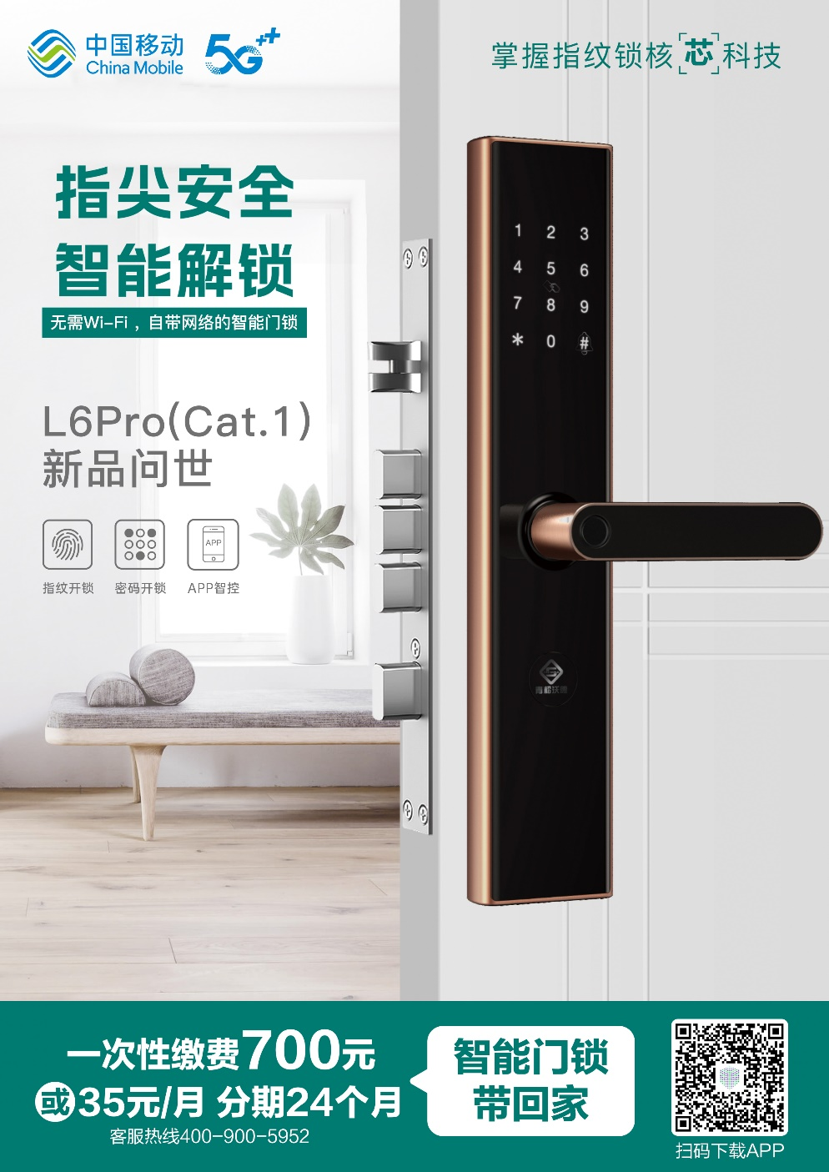
310095800794 | （全省政策）59及以上智能云锁权益包_当月生效（36个月） | 36个月 | 20元/月 | 客户升档至59套餐，每月收取客户20元，每月返还客户20元话费，合约期36个月；与折扣互斥，与终端活动互斥，与校园套餐优惠组180000001927互斥；20元话费折扣算大市场。收入按照50:50与大市场进行拆分，年底根据目标完成情况进行收入叠回。
310095800795 | （全省政策）89及以上智能云锁权益包_当月生效（36个月） | 36个月 | 20元/月 | 客户升档至89套餐，每月收取客户20元，每月返还客户20元话费，合约期36个月；与折扣互斥，与终端活动互斥，与校园套餐优惠组180000001927互斥；20元话费折扣算大市场。收入按照50:50与大市场进行拆分，年底根据目标完成情况进行收入叠回。
310095800796 | （全省政策）129及以上智能云锁权益包_当月生效（36个月） | 36个月 | 20元/月 | 客户升档至129套餐，每月收取客户20元，每月返还客户20元话费，合约期36个月；与折扣互斥，与终端活动互斥，与校园套餐优惠组180000001927互斥；20元话费折扣算大市场。收入按照50:50与大市场进行拆分，年底根据目标完成情况进行收入叠回。
310095800797 | （全省政策）159及以上政企智能云锁权益包_当月生效（36个月） | 36个月 | 20元/月 | 客户升档至159套餐，每月收取客户20元，每月返还客户20元话费，合约期36个月；与折扣互斥，与终端活动互斥，与校园套餐优惠组180000001927互斥；20元话费折扣算大市场。收入按照50:50与大市场进行拆分，年底根据目标完成情况进行收入叠回。
310095800798 | （全省政策）199及以上政企智能云锁权益包_当月生效（36个月） | 36个月 | 20元/月 | 客户升档至199套餐，每月收取客户20元，每月返还客户20元话费，合约期36个月；与折扣互斥，与终端活动互斥，与校园套餐优惠组180000001927互斥；20元话费折扣算大市场。收入按照50:50与大市场进行拆分，年底根据目标完成情况进行收入叠回。
310095800799 | （全省政策）239及以上政企智能云锁权益包_当月生效（36个月） | 36个月 | 20元/月 | 客户升档至239套餐，每月收取客户20元，每月返还客户20元话费，合约期36个月；与折扣互斥，与终端活动互斥，与校园套餐优惠组180000001927互斥；20元话费折扣算大市场。收入按照50:50与大市场进行拆分，年底根据目标完成情况进行收入叠回。
310095800800 | （全省政策）299及以上政企智能云锁权益包_当月生效（36个月） | 36个月 | 20元/月 | 客户升档至299套餐，每月收取客户20元，每月返还客户20元话费，合约期36个月；与折扣互斥，与终端活动互斥，与校园套餐优惠组180000001927互斥；20元话费折扣算大市场。收入按照50:50与大市场进行拆分，年底根据目标完成情况进行收入叠回。
310072500751 | 2024智能云锁成员存送活动7000元送300元（计费号） | 一次性收费7000元 |  | 计费号受理，预存7000元（只能用于办理智能门锁业务），返还300元话费在计费号上
310072500752 | 2024智能云锁成员存送活动14000元送800元（计费号） | 一次性收费14000元 |  | 计费号受理，预存14000元（只能用于办理智能门锁业务），返还800元话费在计费号上
310072500753 | 2024智能云锁成员存送活动21000元送1350元（计费号） | 一次性收费21000元 |  | 计费号受理，预存21000元（只能用于办理智能门锁业务），返还1350元话费在计费号上
310072500754 | 2024智能云锁成员存送活动28000元送2000元（计费号） | 一次性收费28000元 |  | 计费号受理，预存28000元（只能用于办理智能门锁业务），返还2000元话费在计费号上

电摩行车卫士
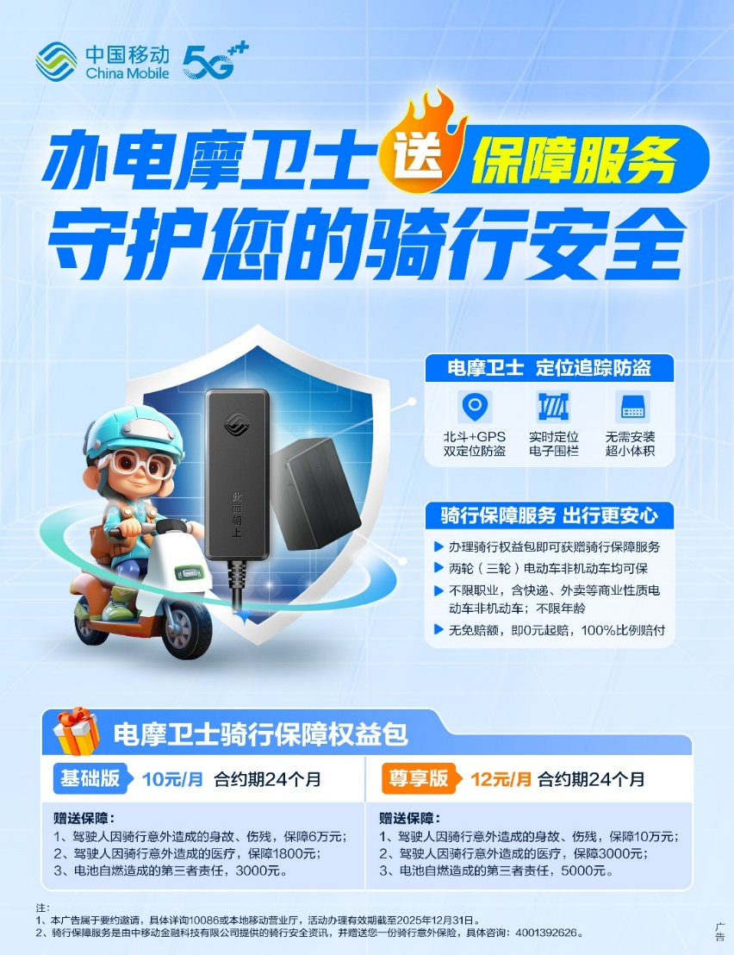
电摩充电版
押金代码 | 押金名称 | 功能费 | 押金描述
310095700145 | （省）电摩卫士安全出行特惠包10元24个月合约期（充电版） | 10元/月 | 10元/月，合约期（承诺在网最低时限）24个月，提供电摩卫士终端一台。
310095800112 | （充电版）政企安全出行5G区域流量融合包 | 10元/月 | 每月收取10元功能费，合约期（承诺在网最低时限）24个月，提供电摩卫士终端设备一台，每月赠送5GB省内区域流量，流量当月使用有效，不可共享或转赠。
310095800114 | （充电版）政企安全出行单机版150元套餐 | 一次性150元 | 一次性付费150元（充电版）活动，合约期（承诺在网最低时限）12个月，提供电摩卫士权益服务。

电摩接线版
押金代码 | 押金名称 | 功能费 | 押金描述
310095500578 | （省）电摩卫士安全出行特惠包8元24个月_2022版 | 8元/月 | 8元/月，合约期（承诺在网最低时限）24个月，提供电摩卫士终端一台，以及两年的电动车盗抢险或一年的第三者险供选择。
310095500584 | （省）电摩卫士安全出行单机版套餐180元24个月_2022版 | 一次性180元 | 一次性收取180元，提供电摩卫士终端一台以及两年的电动车盗抢险或一年的第三者险供选择；合约期（承诺在网的最低期限）24个月，提前终止按实物租赁类赔付规则进行赔付。
310095500585 | （省）电摩卫士安全出行融合包15元24个月_2022版 | 15元/月 | 15元/月，合约期（承诺在网最低时限）24个月，提供电摩卫士一台，每月可享受2G国内流量（不含港澳台）和50分钟国内通话，未用完不节余。
310095800113 | （接线版）政企安全出行5G区域流量融合包 | 12元/月 | 每月收取12元功能费，合约期（承诺在网最低时限）24个月，提供电摩卫士终端设备一台，每月赠送5GB省内区域流量，流量当月使用有效，不可共享或转赠。

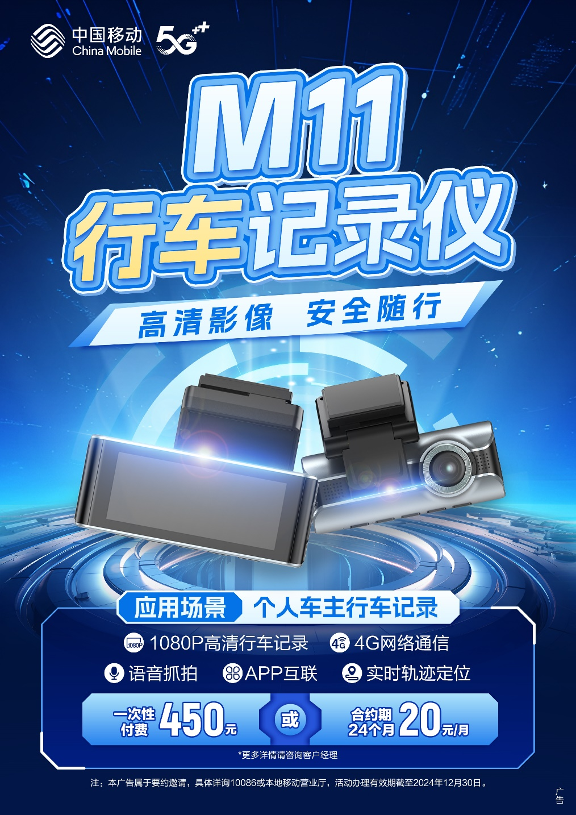
行车卫士
类型 | 押金代码 | 功能费 | 押金描述
310095800447 | （省）行车卫士M11一次性收费450元（计费号受理） | 450 | 一次性收费450元，合约期12个月，提供行车卫士一台
310095800448 | （省）行车卫士M11-20元24个月合约期（计费号受理） | 20 | 20元/月，合约期24个月，提供行车卫士一台
310095800445 | （省）行车卫士M11一次性收费450元（手机号受理） | 450 | 一次性收费450元，合约期12个月，提供行车卫士一台
310095800446 | （省）行车卫士M11-20元24个月合约期（手机号受理） | 20 | 20元/月，合约期24个月，提供行车卫士一台
310095900193 | (省)行车卫士 M11融合特惠包 20 元(手机号受理) | 20 | 提供行车记录仪M11终端设备一台，每月赠送5GB 省内区域流量，流量当月使用有效，不可共享或转赠
310095900194 | (省)行车卫士 M11融合特惠包 25元(手机号受理) | 25 | 提供行车记录仪M11终端设备一台，每月赠送10GB 省内区域流量，流量当月使用有效，不可共享或转赠

5G快线和随心联
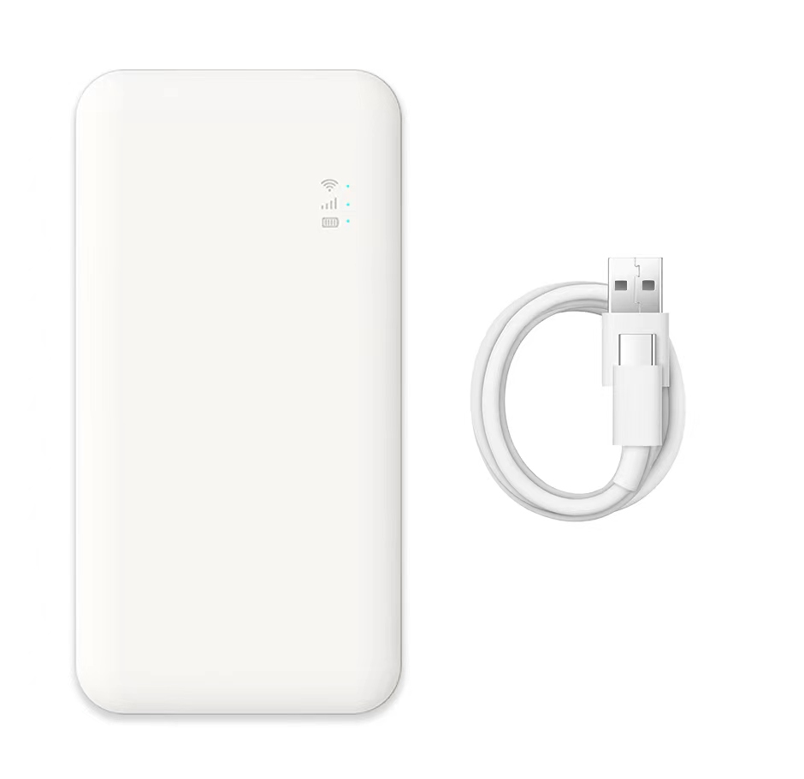
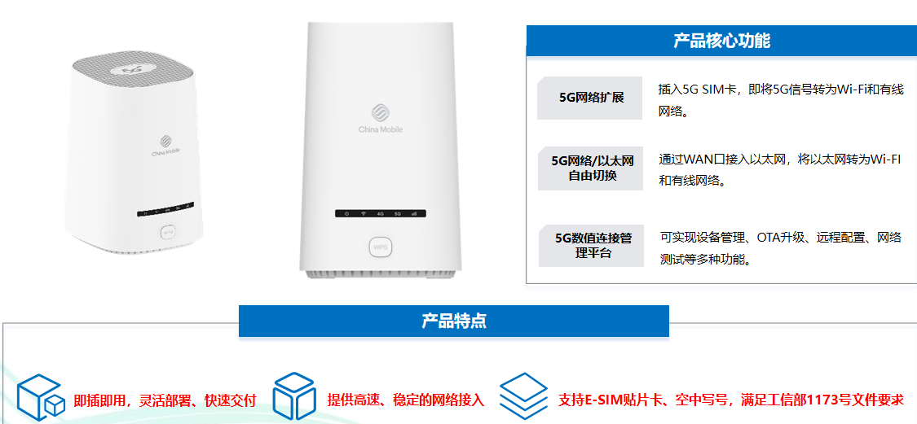
产品 | 产品名称（暂定名） | 合约期 | 目录价 | 最大折扣 | 省侧底价 | 超套规则 | 终端选型
5G快线 | 2024版5G网关300G流量一年期融合套餐 | 1年 | 1400 | 7折 | 980 | 超套限速，300G~1T限速100M，超过1T限速10M | E3141
5G随心联 | 2024版5G办公终端30G流量一年期融合套餐 | 1年 | 730 | 7折 | 511 | 30G~50G限速10M，超过50G限速1M | MI01

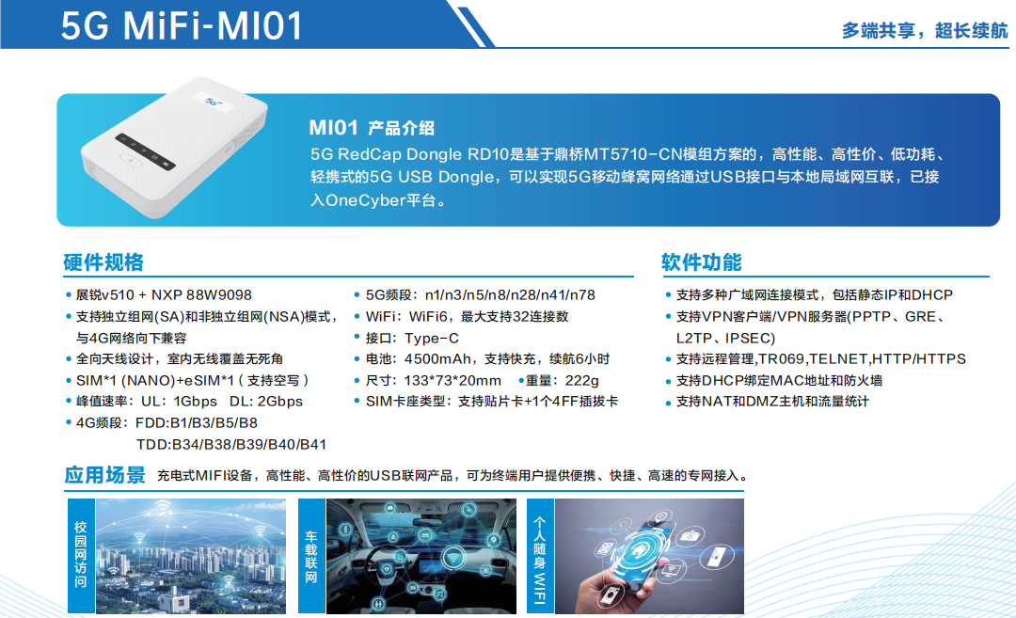
押金代码 | 押金名称 | 功能费 | 合约期（月）
310095800416 | （省）随身MIFI一年包（八折）（手机号） | 24元/月 | 每月支付24元随身MIFI套餐费，合约期12个月，可获得随身MIFI一台。如提前解约，需按照系统配置的实物租赁类规则进行赔付，赔付规则：1、已归还终端设备：无需赔付；2、未归还终端设备：190元
310095800425 | （省）随身MIFI单机版（八折）（手机号） | 280一次性 | 280元随身MIFI(1台)，需承诺在网6个月，可多户叠加办理。如提前解约，需按照系统配置的实物租赁类规则进行赔付，赔付规则：1、已归还终端设备：无需赔付；2、未归还终端设备：190元
310095800437 | （省）随身MIFI单机版（八折）（计费号） | 280一次性 | 280元随身MIFI(1台)，需承诺在网6个月，可多户叠加办理。如提前解约，需按照系统配置的实物租赁类规则进行赔付，赔付规则：1、已归还终端设备：无需赔付；2、未归还终端设备：190元

